상품제안서
밀레 친환경 3단7K완자+160g면사타올 세트 | 상품코드: F22545

 |  |  |  |  |  |  | 02-412-0044 | www.easy1.co.kr
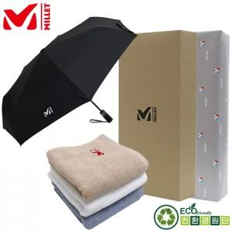

【상세/제작정보】 | ** 자수인쇄,쇼핑백 별도문의

【인쇄/포장옵션】 | 실크, 스티커 / 포장지포장

【공급단가】 | 수량 | 100~ | 300~ | 500~ | 1,000~ | 3,000~
*VAT별도 | 단가 | 20,920원 | 20,150원 | 19,370원 | 18,600원 | 18,130원

【상품 URL】 | https://dev.easy1.co.kr:443/src/goods_detail.php?gdno=22545

